상품제안서
럭셔리 메탈 USB메모리 | 상품코드: S00775

 |  |  |  |  |  |  | 02-713-8555 | www.synergygift.co.kr
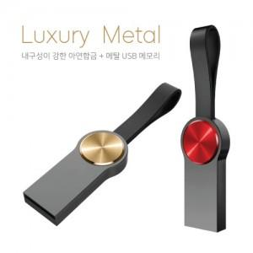

【상세/제작정보】 | <p>※ 제품특성상 단가 변동이 매우 유동적인 상품으로 주문전 꼭 확인 요청드립니다.</p>

【인쇄/포장옵션】 | 레이저 / 포장지포장

【공급단가】 | 수량 | 100~ | 300~ | 500~ | 1,000~ | 2,000~
*VAT별도 | 8G | 4,000원 | 3,930원 | 3,840원 | 3,740원 | 3,680원
 | 16G | 4,430원 | 4,360원 | 4,260원 | 4,150원 | 4,080원
 | 32G | 4,810원 | 4,730원 | 4,620원 | 4,500원 | 4,420원
 | 64G | 5,370원 | 5,280원 | 5,160원 | 5,030원 | 4,940원

【상품 URL】 | https://www.synergygift.co.kr:443/src/goods_detail.php?gdno=11412

